V1.1-V1.2
序号 | 原理图版本 | 变更时间 | LAYOUT版本 | 修改来源 | 修改原因 | 修改内容 | 责任人 | 影响BOM | 影响layout | 影响热仿真 | 是否热工况要求 | 影响PORT分配 | 影响HSI | 影响LDI | 影响WCCA | 影响FPT | 影响产品软件 | 功能安全相关 | 原理图变更前 | 原理图变更后
 |  |  |  |  |  |  |  | 以下仅为初步影响分析，具体请以相关责任人为准 |  |  |  |  |  |  |  |  |  |  | “设计优化”，“原理问题”，“视图修改”类需要进行截图说明
2 | 1.2 | 2024-05-28 | 1.1 | 需求变更 | 系统需求更新 | 根据系统需求更新，更新以下接口名称： 1）J3-20改回“副驾座椅坐垫高度调节开关” 2）J2-16改为“后蒸发器温度传感器” 3）ZCUP MID增加二排座椅占位检测功能打点； 增加J2-21空调温度传感器Body共地打点； 4）删除ZCUP LOW J4-7电位计地打点； 5）ZCUP J1-14更名为“副驾车门侧边照明” | Sen.Li | 否 | 否 | 否 | 否 | 否 | 否 | 是 | 否 | 否 | 否 | 否
3 | 1.2 | 2024-05-28 | 1.1 | 原理优化 | 更新TPS高驱芯片SNS引脚采样电阻值（同封装），解决回采电流超量程和精度太差问题 | 将2HB16#1采样电阻R23011改为1.3K 将2HB16#2采样电阻R23025改为2.7K 将2HB35#1采样电阻R22025改为1.3K 将2HB35#2采样电阻R22040改为1.6K 将2HB35#3采样电阻R28034改为2.7K 将2HB35#5采样电阻R33064改为1.6K | Sen.Li | 是 | 否 | 否 | 否 | 否 | 是 | 否 | 是 | 是 | 否 | 否
4 | 1.2 | 2024-05-28 | 1.1 | 原理优化 | WCCA计算发现MCU采集端有无法识别高低电平的风险 | 将空调PWM采集电路的下拉电阻R17003和R17005改为100K，滤波电容C17001和C17003改为1nF | Sen.Li | 是 | 否 | 否 | 否 | 否 | 否 | 否 | 是 | 是 | 否 | 否
5 | 1.2 | 2024-05-28 | 1.1 | 原理优化 | 原本WAKE接上拉5V，现改为100K接地，减少漏电流，左右舱同步 | CAN芯片WAKE引脚改为下拉100K电阻到地，EN脚和NSTB脚下拉电阻只保留一组（多路复用） | Sen.Li | 是 | 是 | 否 | 否 | 否 | 否 | 否 | 否 | 否 | 否 | 否
6 | 1.2 | 2024-05-28 | 1.1 | 原理优化 | 车窗电机改为二级RC滤波 | 将8718#2芯片和DZ300芯片的车窗电机（J1-44，J1-43，J4-01，J4-02）运放采集电路输出端改为二级RC滤波 | Sen.Li | 是 | 是 | 否 | 否 | 否 | 否 | 否 | 否 | 否 | 否 | 否
7 | 1.2 | 2024-05-28 | 1.1 | 原理优化 | 原本UB_SW可控电源的三极管有过热风险 | 更改UB_SW可控电源部分电路，并更换Q3010 | Sen.Li | 是 | 是 | 是 | 否 | 否 | 否 | 否 | 是 | 否 | 否 | 否
8 | 1.2 | 2024-05-28 | 1.1 | 需求变更 | 功能安全需求更新 | 1.两片8718都增加可控电源电路（PVDD）； 2.J4-06和J1-49电释放驱动添加独立电压采集； 3.DZ300添加栅极控制电路（车窗电机）； 4.TPS高驱上左右转向灯添加独立电压采集 | Sen.Li | 是 | 是 | 是 | 否 | 是 | 是 | 否 | 是 | 否 | 是 | 是
9 | 1.2 | 2024-05-28 | 1.1 | 需求变更 | 功能安全需求更新后PORT口不够，需要增加IO口 | 增加两片3/8译码器，更改DIPU的IO口分配 | Sen.Li | 是 | 是 | 是 | 否 | 是 | 是 | 否 | 是 | 否 | 是 | 是 | 无 | 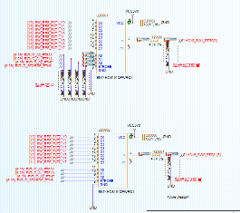
10 | 1.2 | 2024-05-28 | 1.1 | 设计问题 | 休眠唤醒逻辑更新 | 增加DZ300芯片EI使能控制电路 | Sen.Li | 是 | 是 | 是 | 否 | 是 | 是 | 否 | 是 | 否 | 是 | 是
11 | 1.2 | 2024-05-28 | 1.1 | 设计问题 | DP点整体更新 | 更新DEBUG页描述，增加烧写头的DP点和点火信号的DP点 | Sen.Li | 是 | 是 | 否 | 否 | 否 | 否 | 否 | 否 | 否 | 否 | 否 |  | 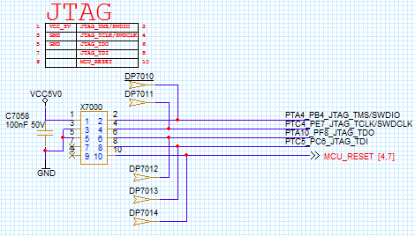
12 | 1.2 | 2024-05-28 | 1.1 | 设计问题 | UBD3给VN9D芯片供电，电源反接实验发现潜回路问题，通过多方面拉会讨论，目前决定给UBD3加电源防反 | UBD3添加电源防反电路，并增加DZ300的电荷泵和8718的电荷泵一起给功率防反电路栅极供电（原本只有8718电荷泵控制电源防反MOS，但是由于功能安全需求，出现故障时8718要禁能，所以添加DZ300电荷泵控制电源防反MOS），同时更改VN9D/8908#1/TPS2HB16#2电源网络改为MOTOR3。 | Sen.Li | 是 | 是 | 是 | 否 | 是 | 是 | 否 | 是 | 否 | 是 | 是
13 | 1.2 | 2024-05-28 | 1.1 | 需求变更 | EMC打远端ESD需求更新 | 根据最新的远端ESD需求，更改J6-15/J6-16/J6-17/J1-13/J3-18/J3-19/J3-20/J3-21/J3-24/J3-23/J3-26/J3-27/J3-28/J4-31/J4-32/J2-25/J2-26接插件ESD电容为100nF | Sen.Li | 是 | 否 | 否 | 否 | 否 | 否 | 否 | 是 | 否 | 否 | 否
14 | 1.2 | 2024-05-28 | 1.1 | 物料问题 | 物料变更 | 1. 晶振改为40M的物料 2. CAN和LIN芯片改为同封装TI的料 3.C4022/C4030/C20018/C20003因为物料等级换料 4. D3005/D20000/D20001/D21000/D22001/D22004因为物料等级换料 5. R12044/R17040因为物料等级换料 6.LDO芯片改为TPS7B8150QDGNRQ1 7. C4026/C4025/C4019/C4020/C4021/ C4031因为物料等级换料 8. D21001 D21002 D21003 D21004 D25002因为物料等级换料 9.U10000/U10001/U1800/U26001U27001/U2401因为物料等级换料 | Sen.Li | 是 | 否 | 否 | 否 | 否 | 否 | 否 | 是 | 否 | 否 | 否
15 | 1.2 | 2024-05-28 | 1.1 | 物料问题 | 分压后采集精度太低 | LDO芯片输出脚电压回踩分压电阻改为20K和20K（原100K和20K） | Sen.Li | 是 | 否 | 否 | 否 | 否 | 否 | 否 | 是 | 否 | 否 | 否
16 | 1.2 | 2024-05-28 | 1.1 | 物料问题 | 增大Ib | 自搭低驱b极串阻4.7K改为2.7K | Sen.Li | 是 | 否 | 否 | 否 | 否 | 否 | 否 | 是 | 否 | 否 | 否
17 | 1.2 | 2024-05-28 | 1.1 | 物料问题 | 模块化设计对齐，贴两片2.2R是因为原本一个过流能力不够 | 内外后视镜防眩目限流电阻改为贴两片2.2R (R10000和R10030，R10011和R10031) 内外后视镜防眩目b极串阻R1002和R10001改为0Ω Q1001漏极1uF电容增大耐压10V到50V | Sen.Li | 是 | 否 | 否 | 否 | 否 | 否 | 否 | 是 | 否 | 否 | 否
18 | 1.2 | 2024-05-28 | 1.1 | 物料问题 | 在保证正常使用的前提下增大采样电阻，改善采样精度 | 继电器采样电阻由2mR改为3mR | Sen.Li | 是 | 否 | 否 | 否 | 否 | 否 | 否 | 是 | 否 | 否 | 否
19 | 1.2 | 2024-05-28 | 1.1 | 物料问题 | 模拟采集电路串阻需要1%精度 | AI12V和AI5V的模拟量采集电路的47K串阻5%改为1% | Sen.Li | 是 | 否 | 否 | 否 | 否 | 否 | 否 | 是 | 否 | 否 | 否
20 | 1.2 | 2024-05-28 | 1.1 | 物料问题 | 物料评审变更： （电机功率MOS和低驱防反MOS为捷捷微的料，物料组说存在风险，但实际替换料在评审会上还未谈妥，目前还未更换） | 物料评审变更： 1.CAN芯片改为降本版本的TI的1043A的料 2. C28008改为801201190 3.C7008换成GCM的 802610529 4.C7029 C7042 C10000 C10008 C20003 C20018 改为802610772 | Sen.Li | 是 | 否 | 否 | 否 | 否 | 否 | 否 | 是 | 否 | 否 | 否
21 | 1.2 | 2024-05-28 | 1.1 | 需求变更 | 客户要求9K，库里没有合适电阻，上板预留4个电阻位置，这版和系统最终敲定采用100K和10K并联 | J6-12的上拉电阻改为100K和10K并联 | Sen.Li | 是 | 否 | 否 | 否 | 否 | 否 | 否 | 是 | 否 | 否 | 否
22 | 1.2 | 2024-05-28 | 1.1 | 需求变更 | 客户现场实测发现1-34负载电流4A，超过系统输入3.5A，60%占空比，使用VN9D芯片有风险，和系统拉会讨论后，决定和TPS上1-23互换位置， | J1-34和J1-23互换位置 | Sen.Li | 否 | 否 | 否 | 否 | 否 | 是 | 否 | 是 | 是 | 是 | 否
23 | 1.2 | 2024-05-28 | 1.1 | 物料问题 | 上拉电阻由于物料等级变动和客户要求，改为698R和1K并联 | 燃油泵上拉电阻改为698R和1K并联(0603) | Sen.Li | 是 | 是 | 否 | 否 | 否 | 否 | 否 | 是 | 否 | 否 | 否
24 | 1.2 | 2024-05-28 | 1.1 | 原理优化 | 由于之前用0603上拉电阻存在过热风险 | POLLING的上拉电阻全部改为0805的高功率电阻，目前阻值2.2K，并在UB_POLLING可控电源模块和前级电源UB_SW之间预留0R电阻 | Sen.Li | 是 | 否 | 否 | 否 | 否 | 否 | 否 | 是 | 否 | 否 | 否
25 | 1.2 | 2024-05-28 | 1.1 | 原理优化 | 点火信号通过三极管到PMIC存在漏电流，优化该部分电路 | R4019改为1.8K，R4021改为100K，R4020改为1K和R4027并联 | Sen.Li | 是 | 是 | 否 | 否 | 否 | 否 | 否 | 是 | 否 | 否 | 否 | 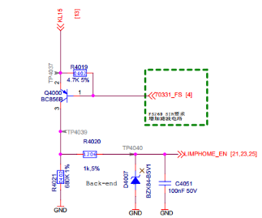 | 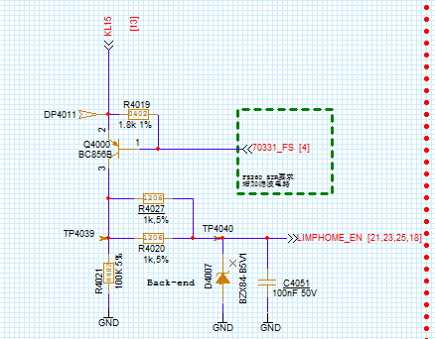
26 | 1.2 | 2024-05-28 | 1.1 | 物料问题 | 物料要求的改动 | 电流HALL运放2902改为2903 | Sen.Li | 是 | 是 | 否 | 否 | 否 | 否 | 否 | 是 | 否 | 否 | 否
27 | 1.2 | 2024-05-28 | 1.1 | 需求变更 | 关于MCU的PORT需求的改动 | 1.9D30Q100的PWM输入需要单独的一路FTU，改为FTU4 2.需要挪出一路单独的FTU给GPT用，留下FTU5给软件使用 3.HS PAD不能用在SPI上：SPI2改成SPI4 4.ADC通道上电机类的要放在一起：调整PORT口 6.抖频的驱动需要FTU分组放在一起：系统输入车窗电机不参与抖频，所以要单独抽出来换到FTU1 | Sen.Li | 否 | 是 | 否 | 否 | 否 | 是 | 否 | 否 | 否 | 是 | 否
28 | 1.2 | 2024-05-28 | 1.1 | 需求变更 | 由于要和一供那边的软件策略保持一致，客户要求换一下方案，所以右舱会局部调整下电路 | 修改J5-30鼓风机调速自搭电路 | Sen.Li | 是 | 是 | 是 | 否 | 否 | 是 | 否 | 否 | 否 | 是 | 否 |  | 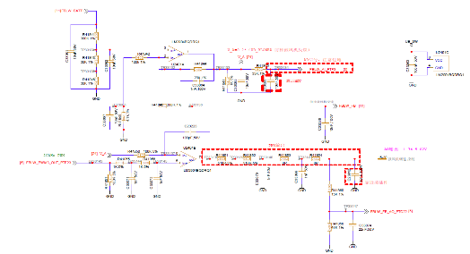
28 | 1.2 | 2024-05-28 | 1.1 | 原理优化 | 实验出现电容充放电不彻底的情况，加大了充放电的电容和控制端b极电压 | 棘爪开关唤醒电路栅极上拉电阻R13042/R13051由100K改为43K,充电电容C13018/C13016由100nF改为220nF | Sen.Li | 是 | 否 | 否 | 否 | 否 | 否 | 否 | 是 | 否 | 否 | 否
29 | 1.2 | 2024-06-28 | 1.1 | 物料问题 | 四通道低驱芯片厂家不保证ESD8KV芯片不损坏，为保证EMC实验的ESD测试，增大ESD电容容值并预留TVS | 预留TVS，D33016，D33017，D33018，D33019 ESD电容改为220nF，C33000,C33001,C33006,C33007 | Sen.Li | 是 | 是 | 否 | 否 | 否 | 否 | 否 | 是 | 否 | 否 | 否 |  | 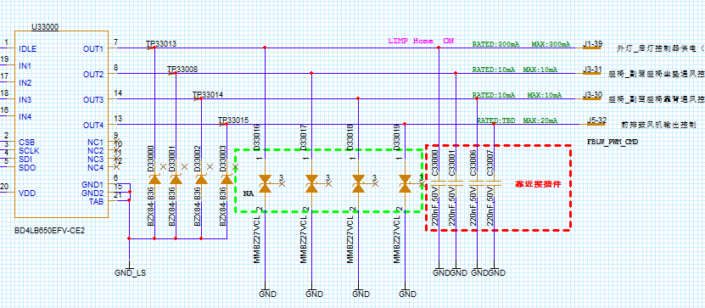
29 | 1.2 | 2024-06-28 | 1.1 | 需求变更 | 左右舱输入的客户需求存在不一致，和系统讨论后左右舱统一。 | J4-09 副驾车门状态反馈， 1-06副驾侧后门状态反馈 ,J4-15副驾车门碰撞解锁状态开关 2-29副驾侧后门碰撞解锁状态开关 加防反二极管。 | Sen.Li | 是 | 是 | 否 | 否 | 否 | 否 | 否 | 是 | 否 | 否 | 否 |  | 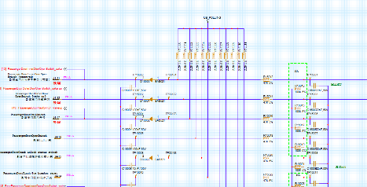
29 | 1.2 | 2024-06-28 | 1.1 | 需求变更 | 客户要求加下拉电阻 | AI5V输入，空调位置反馈7路采集电路，和客户对接口电路时，客户建议加下拉 | Sen.Li | 是 | 是 | 否 | 否 | 否 | 否 | 否 | 是 | 否 | 否 | 否 |  | 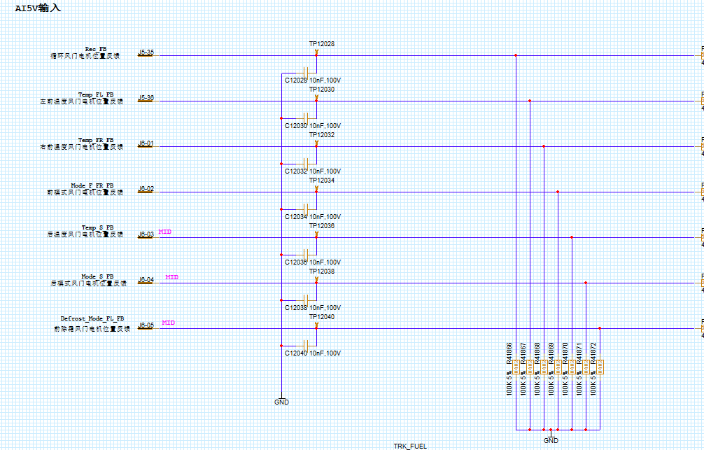

V1.2-V1.3
序号 | 原理图版本 | 变更时间 | LAYOUT版本 | 修改来源 | 修改原因 | 修改内容 | 责任人 | 影响BOM | 影响layout | 影响热仿真 | 是否热工况要求 | 影响PORT分配 | 影响HSI | 影响LDI | 影响WCCA | 影响FPT | 影响产品软件 | 功能安全相关 | 原理图变更前 | 原理图变更后
 |  |  |  |  |  |  |  | 以下仅为初步影响分析，具体请以相关责任人为准 |  |  |  |  |  |  |  |  |  |  | “设计优化”，“原理问题”，“视图修改”类需要进行截图说明
1 | 1.3 | 2024-08-01 | 1.2 | 原理优化 | 关于后视镜位置采集电路，系统要求和左舱同步 | 1,燃油泵液位采集上拉源由TRK_FUEL改为VCC5V0_SW,温度传感器上拉源改为VCC5V0_SW,删除TRK_FUEL可控电源模块。 2.后视镜位置采集上拉源由Sensor 5v改为TRK 5v,删除Sensor-5v可控电源模块 3.c28008改为0603的1uF电容，c28004耐压值改为50v，.R28052改为47K 1%电阻 | Sen.Li | 是 | 是 | 否 | 否 | 否 | 否 | 否 | 是 | 是 | 否 | 否
2 | 1.3 | 2024-08-01 | 1.2 | 原理优化 | 降低热风险，功能安全需求 | J1-34和J2-32所在驱动2HB35改为TPS2HB16芯片驱动，并对J1-34加LIMPHOME硬线控制EN脚，功能安全需求 | Sen.Li | 是 | 是 | 是 | 否 | 是 | 是 | 否 | 是 | 是 | 是 | 是
3 | 1.3 | 2024-08-01 | 1.2 | 物料问题 | 捷捷微MOS改平伟MOS降本 | JMSL0406AGDQ捷捷微MOS改平伟PWO68N04ESLDO IAUC100NO4S6N015英飞凌改平伟PWCO13NO4ESQ IAUC8ONO4S6N036英飞凌改平伟PWCO28NO4ESQ | Sen.Li | 是 | 是 | 是 | 否 | 否 | 否 | 否 | 是 | 否 | 否 | 否
4 | 1.3 | 2024-08-01 | 1.2 | 原理优化 | 和系统沟通，前位置灯有高温长时工况，和0通道的后雾灯互换位置 | VN9D芯片后雾灯和前位置灯互换位置 | Sen.Li | 是 | 是 | 是 | 否 | 否 | 是 | 否 | 是 | 是 | 是 | 否 | 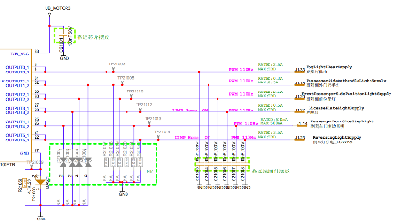 | 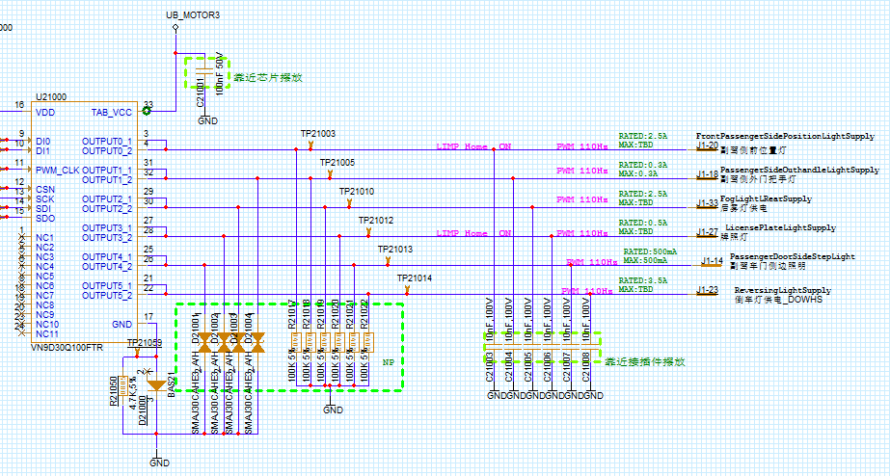
5 | 1.3 | 2024-08-01 | 1.2 | 原理优化 | 解决用MCU唤醒DZ300的问题 | 更改DZ300的EI脚外围电路 | Sen.Li | 是 | 是 | 否 | 否 | 否 | 否 | 否 | 是 | 是 | 是 | 否
6 | 1.3 | 2024-08-01 | 1.2 | 原理优化 | 防止防反二极管压降使译码器输入电平判断为高 | DI采集电路中存在防反二极管的采集端改为MCU采集，和译码器互换PORT | Sen.Li | 否 | 是 | 否 | 否 | 否 | 否 | 否 | 是 | 否 | 是 | 否
7 | 1.3 | 2024-08-01 | 1.2 | 原理优化 | 和左舱同步，DZ300厂商推荐。 | DZ300的车窗和后视镜位置检测供电的ESD电容用100nF，和左舱同步 | Sen.Li | 是 | 否 | 否 | 否 | 否 | 否 | 否 | 否 | 否 | 否 | 否
8 | 1.3 | 2024-08-01 | 1.2 | 原理优化 | 防止采集超量程 | J5-30电压采集的分压电阻改为100K和20K分压 | Sen.Li | 是 | 否 | 否 | 否 | 否 | 否 | 否 | 是 | 是 | 否 | 否
9 | 1.3 | 2024-08-01 | 1.2 | 需求变更 | 和客户确认上拉电阻阻值，并修改为221R | 燃油泵液位采集上拉电阻改为1K和280并联为221R左右 | Sen.Li | 是 | 是 | 否 | 否 | 否 | 否 | 否 | 是 | 是 | 否 | 否
10 | 1.3 | 2024-08-01 | 1.2 | 需求变更 | 客户要求 | LIN芯片输出引脚的电容值改为680pF | Sen.Li | 是 | 否 | 否 | 否 | 否 | 否 | 否 | 是 | 否 | 否 | 否

V1.3-V1.4
序号 | 原理图版本 | 变更时间 | LAYOUT版本 | 修改来源 | 修改原因 | 修改内容 | 责任人 | 影响BOM | 影响layout | 影响热仿真 | 是否热工况要求 | 影响PORT分配 | 影响HSI | 影响LDI | 影响WCCA | 影响FPT | 影响产品软件 | 功能安全相关 | 原理图变更前 | 原理图变更后
 |  |  |  |  |  |  |  | 以下仅为初步影响分析，具体请以相关责任人为准 |  |  |  |  |  |  |  |  |  |  | “设计优化”，“原理问题”，“视图修改”类需要进行截图说明
1 | 1.3 | 2024-09-03 | 1.2 | 视图修改 | 客户要求 | 平台预留两路can和一路lin改成在高配视图贴(pinlist需求) | Sen.Li | 是 | 否 | 否 | 否 | 否 | 否 | 否 | 否 | 否 | 否 | 否
2 | 1.3 | 2024-09-03 | 1.2 | 物料问题 | 物料评审，改板内网络的电容的耐压值 | 减小耐压值: C4031/C18006/C18051/C18013/C19018/C19013/ C19014 / C10007 / C10015 / C20004 / C20005 / C20006 / C20019 / C20020/C20021/C21000/C26007/C26012/C28007 (物料评审) | Sen.Li | 是 | 否 | 否 | 否 | 否 | 否 | 否 | 否 | 否 | 否 | 否
3 | 1.3 | 2024-09-03 | 1.2 | 原理优化 | 增加EI1引脚RC时间 | 棘爪开关唤醒电路r13048和r13055改成18k | Sen.Li | 是 | 是 | 否 | 否 | 否 | 否 | 否 | 是 | 否 | 否 | 否
4 | 1.3 | 2024-09-03 | 1.2 | 原理优化 | 优化TPS高驱芯片SNS采集范围 | 转向灯电流回采SNS引脚采样电阻R23025改为1.6K | Sen.Li | 是 | 否 | 否 | 否 | 否 | 否 | 否 | 是 | 否 | 是 | 否 | 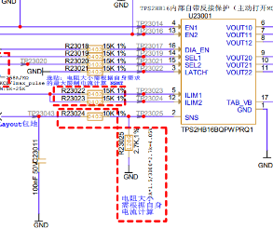
5 | 1.3 | 2024-09-03 | 1.2 | 原理优化 | 优化转向灯所在的高驱芯片SNS采集范围 | 转向灯电流回采SNS引脚采样电阻R23025改为1.6K；输出脚电压回采RC滤波电容改为100nF | Sen.Li | 是 | 否 | 否 | 否 | 否 | 否 | 否 | 是 | 否 | 否 | 否
6 | 1.3 | 2024-09-03 | 1.2 | 原理优化 | 优化TPS高驱芯片SNS采集RC，和左舱同步 | TPS高驱芯片的SNS引脚RC滤波电容改为10nF | Sen.Li | 是 | 否 | 否 | 否 | 否 | 否 | 否 | 是 | 否 | 否 | 否
7 | 1.3 | 2024-09-03 | 1.2 | 物料问题 | 项目要求，CANLIN芯片换料 | CAN芯片改为TCAN1043NDMTRQ1LIN芯片改为SN1021DRBRQ1 | Sen.Li | 是 | 否 | 否 | 否 | 否 | 否 | 否 | 是 | 否 | 否 | 否
8 | 1.3 | 2024-09-03 | 1.2 | 原理优化 | 原理图优化 | 电释放驱动R19042和R19029采样电阻改为10mR | Sen.Li | 是 | 否 | 否 | 否 | 否 | 否 | 否 | 是 | 否 | 是 | 否
9 | 1.3 | 2024-09-03 | 1.2 | 视图修改 | 左右舱同步 | R27033、r27036、r27035、r27037、c27034、c33008、c33039、C33043、c27037、c27038改为不贴 | Sen.Li | 是 | 否 | 否 | 否 | 否 | 否 | 否 | 否 | 否 | 否 | 否
10 | 1.3 | 2024-09-03 | 1.2 | 需求变更 | 客户需求更新 | J1-13改名为"AC充电口盖外部开启/关闭开关（预留）" | Sen.Li | 否 | 否 | 否 | 否 | 否 | 否 | 是 | 否 | 否 | 否 | 否
11 | 1.3 | 2024-09-03 | 1.2 | 原理优化 | 左右舱同步，采集类RC定为RC=1ms | C24007改为10nF,C17001,C17003改为100PF | Sen.Li | 是 | 是 | 否 | 否 | 否 | 否 | 否 | 是 | 否 | 否 | 否
12 | 1.3 | 2024-09-03 | 1.2 | 原理优化 | 左右舱同步 | AI5V采集电路，针对无下拉电阻分压的情况，47K串阻改为5%精度 | Sen.Li | 是 | 否 | 否 | 否 | 否 | 否 | 否 | 否 | 否 | 否 | 否 | 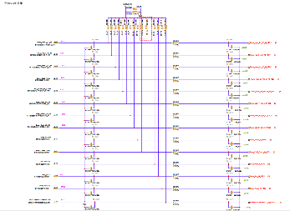
13 | 1.3 | 2024-08-01 | 1.2 | 原理优化 | 左右舱同步，统一按照负载电流的2-3倍计算限流电阻阻值，向上冗余 | TPS类芯片限流引脚串阻R28027, R28028, R33044, R33045改成20K;R33059, R33060, R22016, R22017改成15K | Sen.Li | 是 | 否 | 否 | 否 | 否 | 否 | 否 | 是 | 否 | 否 | 否
14 | 1.3 | 2024-08-01 | 1.2 | 原理优化 | 左右舱同步 | .VN9D和DZ300灯类高驱输出脚100K下拉电阻贴 | Sen.Li | 是 | 是 | 否 | 否 | 否 | 否 | 否 | 否 | 否 | 否 | 否
15 | 1.3 | 2024-08-01 | 1.2 | 设计问题 | 接插件短电源烧板子，由于右舱对板外输出，该芯片不支持短电源，还需换回领芯LN20542Q1-DFR在上版已经通过测试。 | LDO芯片U3000改回LN20542Q1-DFR （872001291） | Sen.Li | 是 | 是 | 是 | 否 | 否 | 否 | 否 | 是 | 否 | 否 | 否
16 | 1.3 | 2024-08-01 | 1.2 | 原理优化 | 左右舱同步 | TPS高驱输出脚上拉电阻改为20K | Sen.Li | 是 | 否 | 否 | 否 | 否 | 否 | 否 | 是 | 否 | 否 | 否
17 | 1.3 | 2024-08-01 | 1.2 | 原理优化 | 客户更新的接口电路存在1K串阻，和现有220nF电容组成RC，PWM驱动信号受影响 | 四通道低驱输出脚ESD电容改为TVS | Sen.Li | 是 | 否 | 否 | 否 | 否 | 否 | 否 | 是 | 否 | 否 | 否
18 | 1.4 | 2024-08-01 | 1.3 | 物料问题 | 物料评审，减少冗余，降本 | .LDO芯片的电源防反二极管D3005改为802611015 | Sen.Li | 是 | 是 | 是 | 否 | 否 | 否 | 否 | 是 | 否 | 否 | 否
19 | 1.4 | 2024-08-01 | 1.3 | 原理优化 | 模块电路更新 | 自搭防眩目串阻R10000,R10030,R10011,R10031改成2R | Sen.Li | 是 | 是 | 是 | 否 | 否 | 否 | 否 | 是 | 否 | 否 | 否
20 | 1.4 | 2024-08-01 | 1.3 | 原理优化 | 左右舱同步 | VN9D芯片SDO引脚加防反二极管,不贴。 | Sen.Li | 是 | 是 | 否 | 否 | 否 | 否 | 否 | 否 | 否 | 否 | 否
21 | 1.4 | 2024-08-01 | 1.3 | 需求变更 | 和客户确认 | 温度传感器上拉电阻R12054改成2.2K，1206 | Sen.Li | 是 | 是 | 否 | 否 | 否 | 否 | 否 | 是 | 否 | 是 | 否
22 | 1.4 | 2024-08-01 | 1.3 | 原理优化 | 左右舱同步 | DZ300的LINTX,RX接OR串阻R29028,R29029 | Sen.Li | 是 | 是 | 否 | 否 | 否 | 否 | 否 | 否 | 否 | 否 | 否
23 | 1.4 | 2024-08-01 | 1.3 | 需求变更 | 客户要求转向灯分成两片驱动 |  转向灯驱动tps2hb16芯片改为两片2hb35。 由于右舱PORT口数量不够，1片2HB16改2片2HB35，相当于新增一片2HB35的PORT用量（需要6个PORT，其中2个FTU，1个GPIO，3个ADC），下图为本次改版PORT变更情况，共变更13个PORT 1.3版本涉及变更的PORT端口分配情况 1.4版本涉及变更的PORT端口分配情况 | Sen.Li | 是 | 是 | 是 | 否 | 是 | 是 | 否 | 是 | 是 | 是 | 否 | 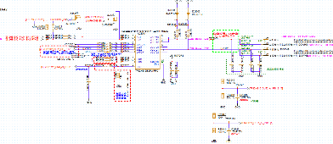 | 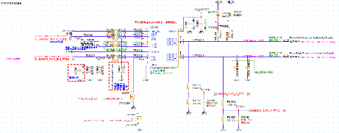 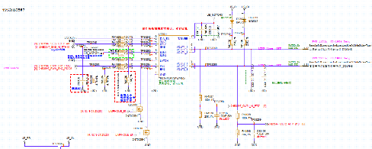
24 | 1.4 | 2024-08-01 | 1.3 | 原理优化 | 左右舱同步 |  删除CAN芯片使能脚和NSTB脚串阻 | Sen.Li | 是 | 是 | 否 | 否 | 否 | 否 | 否 | 否 | 否 | 否 | 否 | 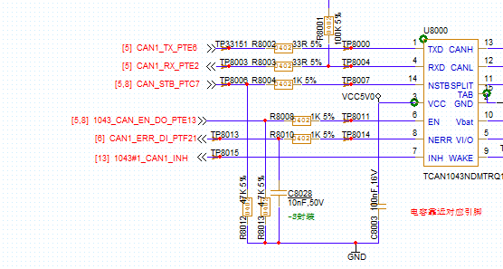 | 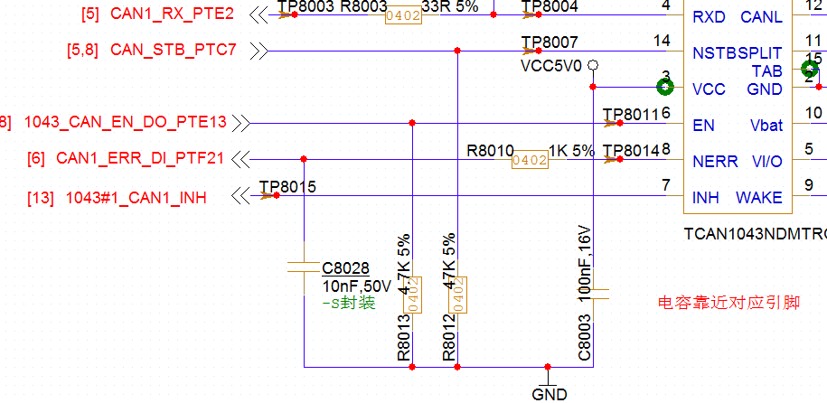
25 | 1.4 | 2024-08-01 | 1.3 | 物料问题 | 物料评审问题，对板内5V电源系统使用，修改耐压值 | .C7044改成801203190 (耐压10v) | Sen.Li | 是 | 是 | 否 | 否 | 否 | 否 | 否 | 否 | 否 | 否 | 否
26 | 1.4 | 2024-08-01 | 1.3 | 物料问题 | 左右舱同步 | .can芯片预留的共模电感改为802611563 | Sen.Li | 否 | 是 | 否 | 否 | 否 | 否 | 否 | 否 | 否 | 否 | 否 | 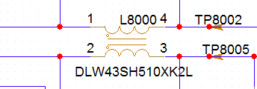 | 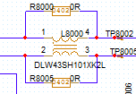
27 | 1.4 | 2024-08-01 | 1.3 | 物料问题 | 物料归一化，替换物料在板子其他位置以及有使用，且电流是一致的，物料评审建议换料， | 8908#2的防反二极管d20001改为S3JHE3_A/H | Sen.Li | 是 | 是 | 否 | 否 | 否 | 否 | 否 | 是 | 否 | 否 | 否 | 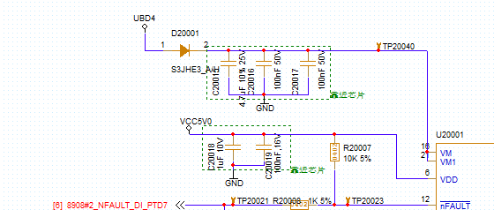 | 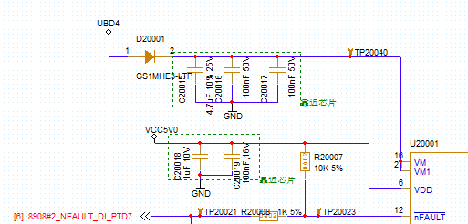
28 | 1.4 | 2024-08-01 | 1.3 | 原理优化 | 防止高驱短地瞬间续不了流，导致负压很大，隔绝潜在风险 | .8908高驱输出端预留加续流二极管和下拉电阻 | Sen.Li | 是 | 是 | 否 | 否 | 否 | 否 | 否 | 是 | 否 | 否 | 否 |  | 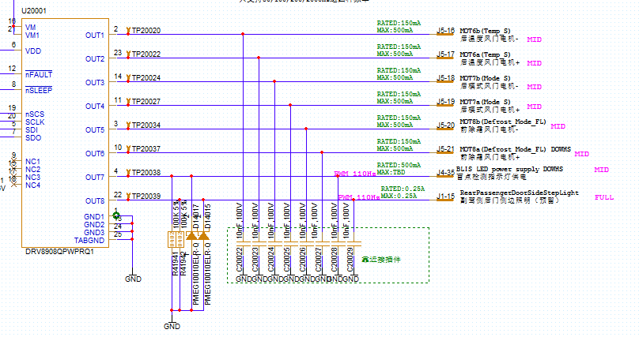
29 | 1.4 | 2024-08-01 | 1.3 | 原理优化 | 预留，作为续流二极管，给感性负载提供泄放路径 | VN9D输出端改为5路预留TVS，不贴 | Sen.Li | 是 | 是 | 否 | 否 | 否 | 否 | 否 | 否 | 否 | 否 | 否
30 | 1.4 | 2024-08-01 | 1.3 | 原理优化 | 防止带电插拔，带电ESD场景导致器件损坏，降低风险 | 外灯类高驱驱动ESD改为100nF(J1-20 / J1-22 / J1-23 / J1-33 J1-27 / J1-37 / J1-38) | Sen.Li | 是 | 否 | 否 | 否 | 否 | 否 | 否 | 否 | 否 | 否 | 否 | 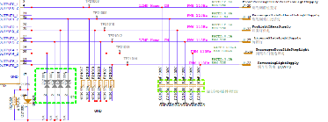 | 
31 | 1.4 | 2024-08-01 | 1.3 | 需求变更 | 系统需求变更 | .J4-11/J4-26驱动电路互换, J2-09/J2-10驱动电路互换 | Sen.Li | 是 | 是 | 否 | 否 | 否 | 是 | 否 | 否 | 否 | 是 | 否 | 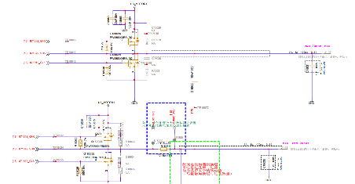 | 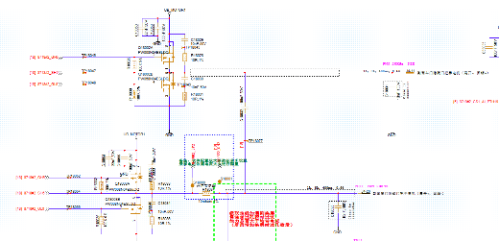
32 | 1.4 | 2024-08-01 | 1.3 | 视图修改 | 系统需求变更，更新车窗开关外部档位阻值 | 车窗开关J4-10/J4-01外部负载阻值变更(注释变更) | Sen.Li | 否 | 否 | 否 | 否 | 否 | 是 | 否 | 否 | 否 | 是 | 否 | 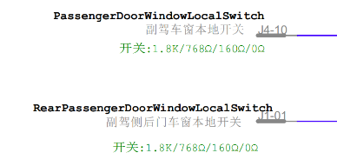 | 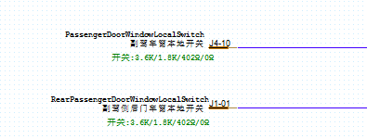
33 | 1.4 | 2024-08-01 | 1.3 | 需求变更 | 系统需求变更，5-25电流需求由50mA改为500mA，目前客户给的负载信息表里提到该路最大是400mA预热1min。DZ300的HS14过流最大只能到190mA，改成HS10过流最大可到500mA。 | 删除DZ300芯片HS10防眩目冗余设计，并把Hs14通道的J5-25改为HS10 | Sen.Li | 是 | 是 | 否 | 否 | 否 | 是 | 否 | 是 | 是 | 是 | 否 |  | 
34 | 1.4 | 2024-08-01 | 1.3 | 物料问题 | 左右舱同步 | 8718、DZ300预驱外置MOS、功率防反MOS：footprint修改为兼容封装 1.PW068N04ESLDQ兼容BUK7K6R8-40E; 2.PWC013N04ESQ兼容BUK7J1R4-40H 3.PWC028N04ESQ兼容BUK7Y3R5-40E | Sen.Li | 否 | 是 | 否 | 否 | 否 | 否 | 否 | 否 | 否 | 否 | 否

